Plan
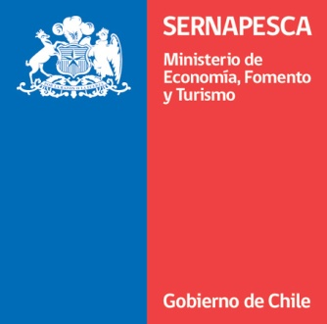
PLAN INTERNO DE OPTIMIZACIÓN DEL USO DE ANTIMICROBIANOS

Fecha elaboración
Versión
Nombre responsable

I. Antecedentes generales

1.Código Centro
2.Nombre
3.Empresa
4.ACS
5.Especie

II Medidas

1. Criterios a considerar para tratamientos tempranos

1. a) Indique la patología a considerar para las medidas a tomar |  |  | Si la respuesta fue "Otras", indicar cual y por qué

1. b) Indique el criterio a utilizar |  |  | Si la respuesta fue Nivel de mortalidad diario o semanal, indicar el % a considerar

** Si se señaló la opción "Matriz de riesgo" u "Otro", detallar en extenso en la hoja "Criterios Ttos tempranos"

2. Evaluación CMI P. salmonis
Señale los principios activos a evaluar según el momento de realización de la prueba | Primera detección del patógeno | Cualquier tratamiento a realizar

3. ¿Se privilegiará el tratamiento de jaulas individuales cuando las condiciones sean favorables, esto es, una vez que se realice la detección temprana de la enfermedad, no se observe una disminución de la tasa diaria de alimentación y se actúe en la temporada de otoño-invierno? | SI

4. Señale la estrategia que utilizará para la disposición estratégica de stock de alimento medicado, para favorecer el inicio temprano de tratamientos |  |  | Si la respuesta fue "Otro", explicar

5. Señale de que forma se dispondrá de la información de la concentración del antimicrobiano en la premezcla comercial (medicamento)

6. señale la máxima diferencia a considerar entre la concentración promedio de los diferentes lotes y la declarada de principio activo en el alimento medicado

7. Señale la desviación máxima aceptable que se considerará para la diferencia entre la concentración promedio de principio activo entre los lotes de alimento medicado y la declarada de principio activo.

** La planta elaboradora deberá proporcionar un informe o certificado que de cuenta de esta condición, por lote

8. Señale los principios activos que utilizará en caso de realizar tratamientos para Piscirickettsiosis. | Principio activo | Modalidad

9. Se compromete al no uso de medicamentos de forma extraetiqueta y al no uso de antimicrobianos categorizados como de “importancia crítica” por la OMS | SI

10. ¿Se considerarán otras medidas de apoyo a al Plan Interno de Optimización del Uso de Antimicrobianos?. En caso de considerar, detallar cuales

III. Comentarios

Comentar en caso que existan puntos en el plan en los cuales considere necesario extender la respuesta.

